상품제안서
[송월+보틀] 송월 솔리드혼방사 수건+보틀 세트 | 상품코드: F20213

 |  |  |  |  |  |  | 02-412-0044 | www.easy1.co.kr
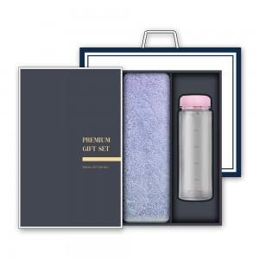

【상세/제작정보】

【인쇄/포장옵션】 | / 박스포장

【공급단가】 | 수량 | 100~ | 300~ | 500~ | 1,000~ | 3,000~
*VAT별도 | 단가 | 9,450원 | 9,100원 | 8,750원 | 8,400원 | 8,190원
 | (수건 및 보틀 색상지정 가능) | 11,470원 | 11,050원 | 10,620원 | 10,200원 | 9,940원

【상품 URL】 | https://easy1.co.kr:443/src/goods_detail.php?gdno=20213

